פסיקות dos
פסיקות dos, פסיקות 21h

להעלאת מהירות המעבד | לפני ההרצה של התכנית יש להקיש את הפקודה: cycles = max

פקודה | פסיקה
ah = 9h הוראות להדפסת מחרוזת (שם המחרוזת mag) | mov dx, offset msg mov ah, 9h int 21h
פקודה למעבר שורה | mov dl, 0ah mov ah, 2h int 21h
שיטה נוחה להדפסת מחרוזת למסך ובסופה יורדים לשורה חדשה במסך היא להגדיר את תווי הבקרה (10 ו - 13) בתוך המחרוזת. Line Feed >> קוד 10 או 0Ah Carriage Return >> קוד 13 או 0Dh | msg db 'abcd', 10, 13, '$'
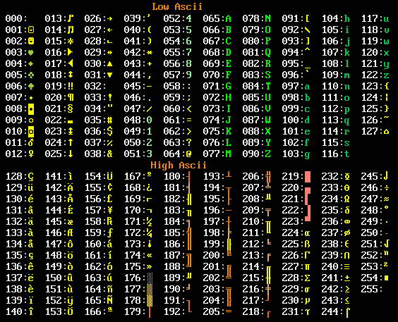
ah = 1h פקודה לקליטת תו מהמשתמש ושמירתו לרגיסטר al פקודת sub '0' מתרגמת את התו שהקלדנו ממספר ASCII המייצג את התו לערכו של התו. | mov ah, 1h int 21h sub al, '0'
ah = 0Ah קליטת מחרוזת תווים מהמקלדת. המקום בזיכרון לקליטת התווים - Buffer, לתא הראשון בבאפר צריך להקליד את מספר התווים המקסימאלי לשאנו מאפשרים לקלוט. מכניסים ל - dx את האופסט של ה - buffer. המחרוזת מסתיימת שהמשתמש הקליד Enter. תוכנית הקולטת עד 20 תווים. מקצים 23 תווים לbuffer כי שני תווים בתחילת ה - buffer תפוסים על ידי מפסר התווים המקסימאלי, ומספר התווים בפועל והתו האחרון ע"י קוד ה - ascii של Enter. | dataseg: msg db 23 dup (?) codeseg: mov dx, offset msg mov bx, dx mov [byte ptr bx], 21 ; 21 not 20, the last input is Enter mov ah, 0ah int 21h
ah = 2h פקודה להדפסת תו למסך dl יקבל את הערך אותו נרצה להדפיס אם במרכאות ידפיס את התו שבמרכאות, אם נעביר ערך מספרי ידפסי את התו שנמצא במיקום ה - ascii של המxספר. הפקודה add dl, '0' תגרום להדפסת התו ולא ליצוג של מפסר ה - ascii של התו. | mov dl, 'x' ; print x mov ah, 2 int 21h mov dl, 65 ; print the letter A mov ah, 2 int 21h add dl, '0' mov ah, 2h int 21h
פקודה להדפסת ערך השמור ברגיסטר al בתרגום הערך למספר בבסיס 10 על המסך [ten] הוא שם משתנה המכיל את הערך 10 ten db 10 | mov ah, 0 div [ten] add ax, '00' mov dx, ax mov ah, 2h int 21h mov dl, dh int 21h
ah = 4Ch יציאה מהתכנית | exit: mov ax, 4C00h int 21h END start
ah = 2Ch :קריאת השעה ch = שעות cl = דקות dh = שניות dl = מאיות שנייה | mov ah, 2Ch int 21h
פסיקה הבנויה משני פסיקות: 1. mov ah, 0ch - מנקה את הבאפר (זיכרון) של המקלדת. 2. מעבירה את הערך השמור ב-al ל-ah ומריצה פסיקת (int 21h) - dos עם הערך הזה. לדוגמה אם al = 7h הפסיקה תעבור לקוד 7h, שהוא קוד של קליטת תו מהמקלדת ללא הדפסת התו על המסך. | mov al, 7 mov ah, 0Ch int 21h

